jboss_nohup실행비교
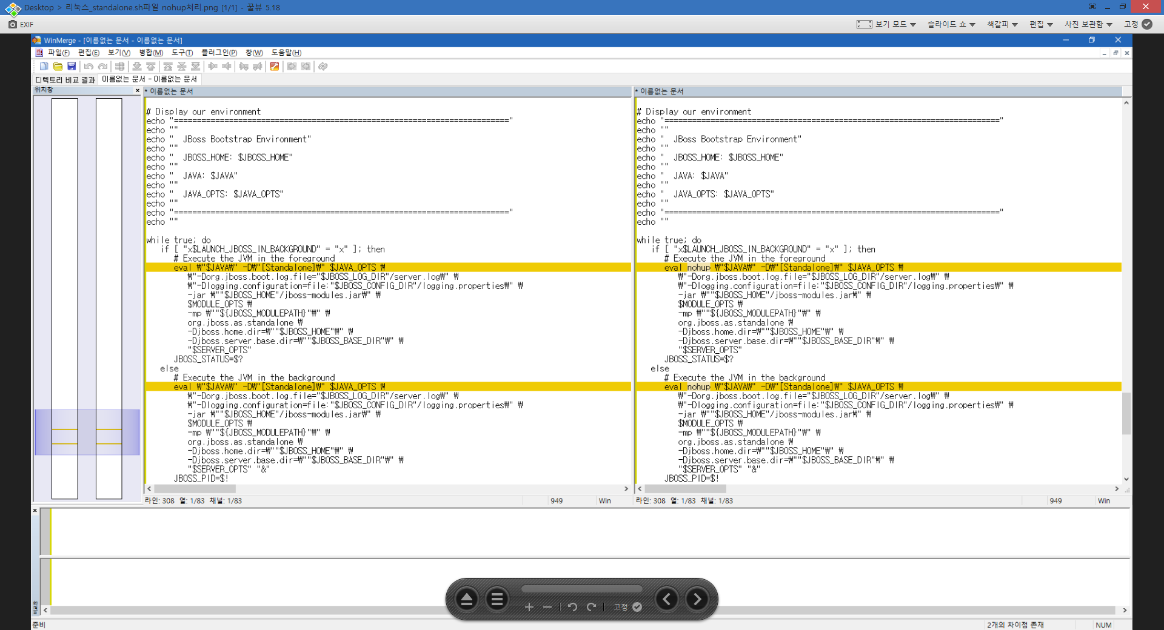
jboss에서 standalone.sh 실행시 nohup처리 코드 비교

